画面フロー
アプリ基本設計書 |  |  |  | 担当者 | きらぼし |  | 確認日

 |  |  |  |  | DNX | 米山 | 確認日 | 2021-04-28

画面コード | D2101M00 | フロー名 | 環境設定/利用限度額変更/キャッシュカード引出限度額変更

STEP1
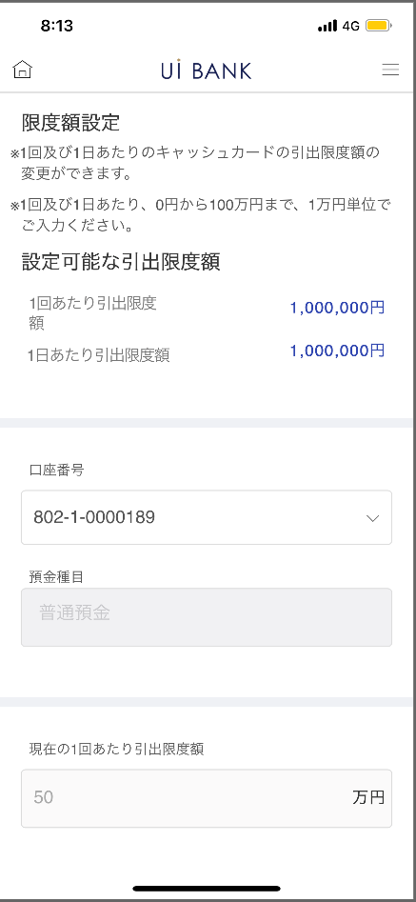 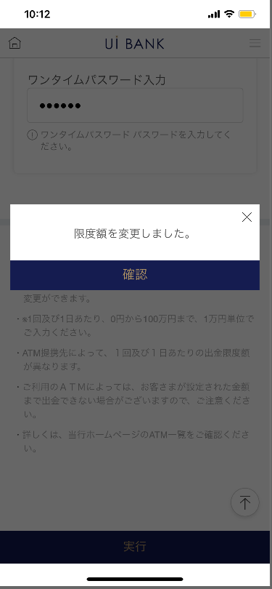 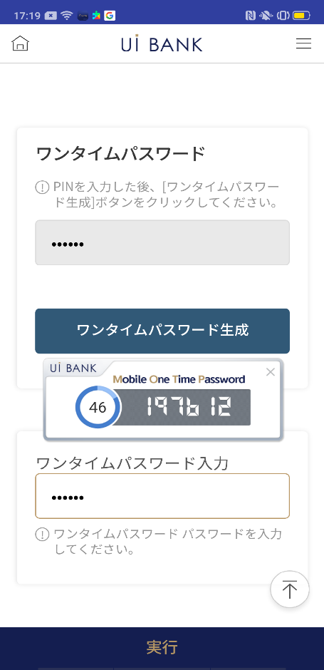

STEP2
☆

補足説明：
☆：UI銀行様のロゴ挿入に影響し表題のタイトルにロゴが挿入されています。 最新版のものではデザインの関係上「キャッシュカード引出限度額変更」とタイトル表記しております。 希望の文言等ございましたらご相談いただけますと幸いです。

D2101M00_画面レイアウト
アプリ基本設計書 |  |  |  |  |  |  |  |  | 担当者 | きらぼし |  |  | 確認日

 |  |  |  |  |  |  |  |  |  | DNX | 米山 |  | 確認日 | 2021-04-28

要件充足表No. | 43 | カテゴリ | App PKG | Lvel 1 | Lvel 2 | Lvel 3 |  | Lvel 4 | Lvel 5
 |  |  |  | モバイルアプリ | 基本機能 | MENU

要件充足表No. | 17 | カテゴリ | AITHERPKG | Lvel 1 | Lvel 2 | Lvel 3 |  | Lvel 4 | Lvel 5
 |  |  |  | カード | キャッシュカード発行【管理】 | キャッシュカード発行【管理】

画面コード | D2101M00 | 画面名 | 環境設定/利用限度額変更/キャッシュカード引出限度額変更

画面レイアウト： |  |  |  |  |  |  | 画面説明：

 |  |  |  |  |  |  | - キャッシュカード引出限度額を設定。セキュリティ媒体の認証により変更完了
1
2
3
4
5
6
7
8
9
10
11
12
13
14

 |  |  |  |  |  |  | 項目説明

 |  |  |  |  |  |  | 項番 | 操作 | 選択肢/入力内容 |  |  | 備考 |  | AiTHERとの連携 (参照元データ)

 |  |  |  |  |  |  | 1 | － | 常時表示 |  |  | - |  | -
 |  |  |  |  |  |  | 2 | プルダウン | 常時表示 |  |  | 普通預金は1つのため今現在は固定 |  | -
 |  |  |  |  |  |  | 3 | － | 常時表示 |  |  | - |  | -
 |  |  |  |  |  |  | 4 | － | 常時表示 |  |  | - |  | -
 |  |  |  |  |  |  | 5 | 入力 | 1回あたりの引出限度額入力 |  |  | - |  | 0710
 |  |  |  |  |  |  | 6 | － | 常時表示 |  |  | - |  | -
 |  |  |  |  |  |  | 7 | 入力 | 1日あたりの引出限度額入力 |  |  | - |  | 0710
 |  |  |  |  |  |  | 8 | 入力 | PIN番号入力 |  |  | - |  | -
 |  |  |  |  |  |  | 9 | クリック | - |  |  | 項番10 表示 |  | -
 |  |  |  |  |  |  | 10 | － | 自動表示 |  |  | - |  | -
 |  |  |  |  |  |  | 11 | 入力 | 項番10 入力 |  |  | - |  | -
 |  |  |  |  |  |  | 12 | クリック | 右画面表示 |  |  | - |  | -
 |  |  |  |  |  |  | 13 | － | 自動表示 |  |  | - |  | -
 |  |  |  |  |  |  | 14 | クリック | - |  |  | 左の画面に遷移 |  | -
 |  |  |  |  |  |  | 15
 |  |  |  |  |  |  | きらぼし様コメント & デザイン変更コメント(要件定義書参照) |  |  |  |  |  |  | 対応確認
 |  |  |  |  |  |  | No. | 内容
 |  |  |  |  |  |  | 1 | 引出限度額に関する記載をポリシー決定後に変更します |  |  |  |  |  | 項番1 ポリシー待ち
参考popup
 |  |  |  |  |  |  | 2 | あらかじめ1回あたりの限度額に1日あたりの限度額以下の値を入力させるような注意文言を表示させます |  |  |  |  |  | 本画面対応 （参考popup参照）
 |  |  |  |  |  |  | 3 | 「モバイルOTP」「OTPパスワード」「Mobile One Time Password」等の表記を、すべて「ワンタイムパスワード」に統一したい。 |  |  |  |  |  | 項番8～11対応済
 |  |  |  |  |  |  | 4 | 実行 のフォントを大きくしたい。 |  |  |  |  |  | 項番12 対応済
 |  |  |  |  |  |  | 5
 |  |  |  |  |  |  | 6
 |  |  |  |  |  |  | 7
 |  |  |  |  |  |  | 8
 |  |  |  |  |  |  | 9
 |  |  |  |  |  |  | 10

